点検様式作成フロー
点検様式作成フロ-

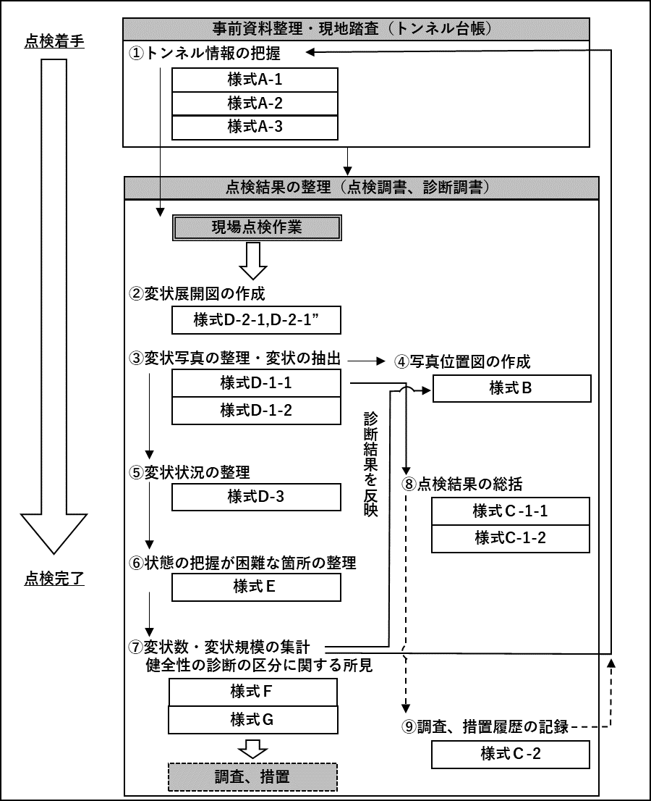
作成フロー図 | 点検調書作成手順
 | ①様式A-1～A-3（トンネル台帳）
 | トンネル点検の実施にあたっては，現場点検作業に先行してトンネル情報を収集する。トンネル台帳（様式Ａ－1～様式Ａ－3）はトンネル完成後に作成され，維持管理の段階で引き継がれるが，関連資料等を確認したうえで，追加情報があれば必要に応じて追記することが望ましい。

 | ②様式D-2-1、様式D-2-1´
 | 現場点検作業を実施し，近接目視点検で確認した変状状況や補修履歴を忠実に変状展開図に転記する。

 | ③様式D-1-1、様式D-1-2
 | 変状展開図や撮影した写真等をもとに，対象トンネルの対策区分を決定し，対策区分がⅡ～Ⅳの変状および異常判定区分「×」を抽出し，写真台帳を作成する。

 | ④様式B
 | 写真台帳の作成と同時に，トンネルの構造を展開した位置図に変状写真位置を記録する。

 | ⑤様式D-3
 | 変状展開図ならびに写真台帳をもとに覆工スパンごとの変状展開図を作成し，変状発生状況をとりまとめる。

 | ⑥様式E
 | 近接目視または打音検査，触診ができていない箇所および近接目視によらない方法を講じた場所に対する調査結果を記録する。
 | ⑦様式F、様式G
 | 様式Ｄ－1～様式Ｄ－3をもとに、健全性の診断結果を集計する。また，健全性の診断の区分に関する所見を記録する。
 | ⑧様式C-1-1、様式C-1-2
 | 写真台帳をもとに，対策区分がⅡ～Ⅳの変状（対策実施後のⅠを含む），異常判定区分「×」（対策実施後の「○」を含む）の概要を記録する。

 | ⑨様式C-2
 | 調査，措置を実施した場合，その履歴を記録する。
 | ファイル作成にあたって
 | ①ファイルの分割について
 | ファイルは以下の分割規則に従う。 ※各ファイルとも （参考）リスト のシートを付けて保存すること。 ・様式A-1～A-3は同一ファイルとする。 ・様式B、D-1-1、D-1-2、D-2-1（もしくはD-2-1'）は別ファイルとする。 ・様式C-1-1、C-1-2、C-2は同一ファイルとする。 ・様式D-3、E、F、Gは同一ファイルとする。

変状面積算出方法
変状面積算出方法

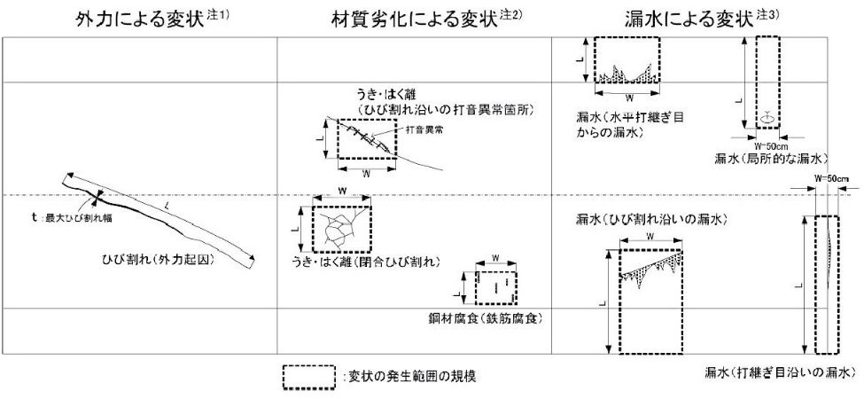

注1）外力による変状：ひび割れや圧ざの場合は変状の寸法を記録する。
例）ひび割れ：長さ（L）×最大ひび割れ幅（t）を記録する。 変形，移動，沈下：数値的な記載が可能な場合のみ記載する。
注2）材料劣化による：打音異常
例）うき，はく離（閉合ひび割れ）：変状範囲を包括する寸法（L×W） うき，はく離（ひび割れ沿い）：打音異常箇所を包括する寸法（L×W） 鋼材腐食（鉄筋腐食）：一括した対策が適当と考えられる範囲を包括する寸法（L×W）
注3）漏水による変状：漏水発生範囲を包括し，垂れ下がりの可能性がある側壁下端まで含めた寸法を，L×Wで記録する。打継ぎ目地沿いの 漏水については目地を跨いだ50cm幅を横幅とする。

(参考)リスト
様式A～B
トンネルの分類 | トンネル工法 | 自専道or一般道 | 緊急輸送路 | 代替路
陸上トンネル（掘進工法） | 山岳トンネル工法（NATM） | 自専道 | 一次 | 有
陸上トンネル（開削工法） | 矢板工法 | 一般道 | 二次 | 無
陸上トンネル（その他） | 開削工法 |  | 三次
水底トンネル（掘進工法） | シールド工法 |  | 市町村指定
水底トンネル（沈埋工法） | その他 |  | 指定なし
水底トンネル（開削工法） | 不明
水底トンネル（その他）

様式C-1-1(本体工)、C-2、D-1-1、D-3
対象箇所 | 部位区分 | 変状区分 | 変状種類 | 対策区分 | 健全性 | 調査の要否 | 措置の要否 | 実施有無
覆工 | アーチ（右側） | 外力 | 圧ざ、ひび割れ | Ⅰ | Ⅰ | 要 | 要監視 | 未
坑門 | アーチ（左側） | 材質劣化 | うき・はく離 | Ⅱa | Ⅱ | 否 | 要対策 | 済
内装板 | アーチ（天端） | 漏水 | 鋼材腐食 | Ⅱb | Ⅲ |  | 否 | 継続
天井板 | アーチ（全周） |  | 変形・移動 | Ⅲ | Ⅳ
覆工
路面 | 側壁（右側） |  | 沈下 | Ⅳ | －
その他 | 側壁（左側） |  | 隆起 | －
 | 横断目地（右側） |  | 巻厚の不足または減少、背面空洞
 | 横断目地（左側） |  | 補修・補強材の破損
 | 横断目地（天端） |  | 漏水
 | 横断目地（全周） |  | 滞水
 | 水平打ち継ぎ目（右側） |  | 土砂流出
 | 水平打ち継ぎ目（左側） |  | その他
 | 面壁・妻壁等
 | その他

坑門
 | 面壁・妻壁等
 | その他

内装板
 | 側壁
 | その他

天井版
 | 車道側
 | ダクト側
 | その他

路面
 | 車道
 | 歩道
 | 監査歩路
 | 側溝
 | その他
その他
 | その他

照明施設
様式C-1-2（附属物）、D-1-2
施設の内訳 | 対象箇所 | 部位区分 | 異常の種類 | 異常判定区分 | 実施有無
照明施設 | 灯具 | 附属物本体 | 破断 | ○ | 未
換気施設 | ケーブル本体 | 取付部材 | 緩み、脱落 | × | 済
非常用施設 | ケーブル本体以外 | ボルト・ナット，アンカー類 | 亀裂 |  | 継続
その他施設 |  |  | 腐食
 | ジェットファン |  | 変形，欠損
換気施設
 | VI計 |  | がたつき
 | CO計 |  | その他
 | 風向風速計
 | その他

 | 通話型通報設備
 | 操作型通報設備
 | 自動通報設備
非常用施設
 | 非常警報設備
 | 点 滅 灯
 | 音信号発生器
 | 消 火 器
 | 消火栓設備
 | 誘導表示施設
 | 避難情報提供設備
 | 排煙設備
 | 給水栓設備
 | 無線通信補助設備
 | 水噴霧設備
 | 監視設備
 | その他

その他施設
 | 標識
 | 天井板取付部材
 | 内装板取付部材
 | 吸音板取付部材
 | その他

